이미지
회원가입 페이지

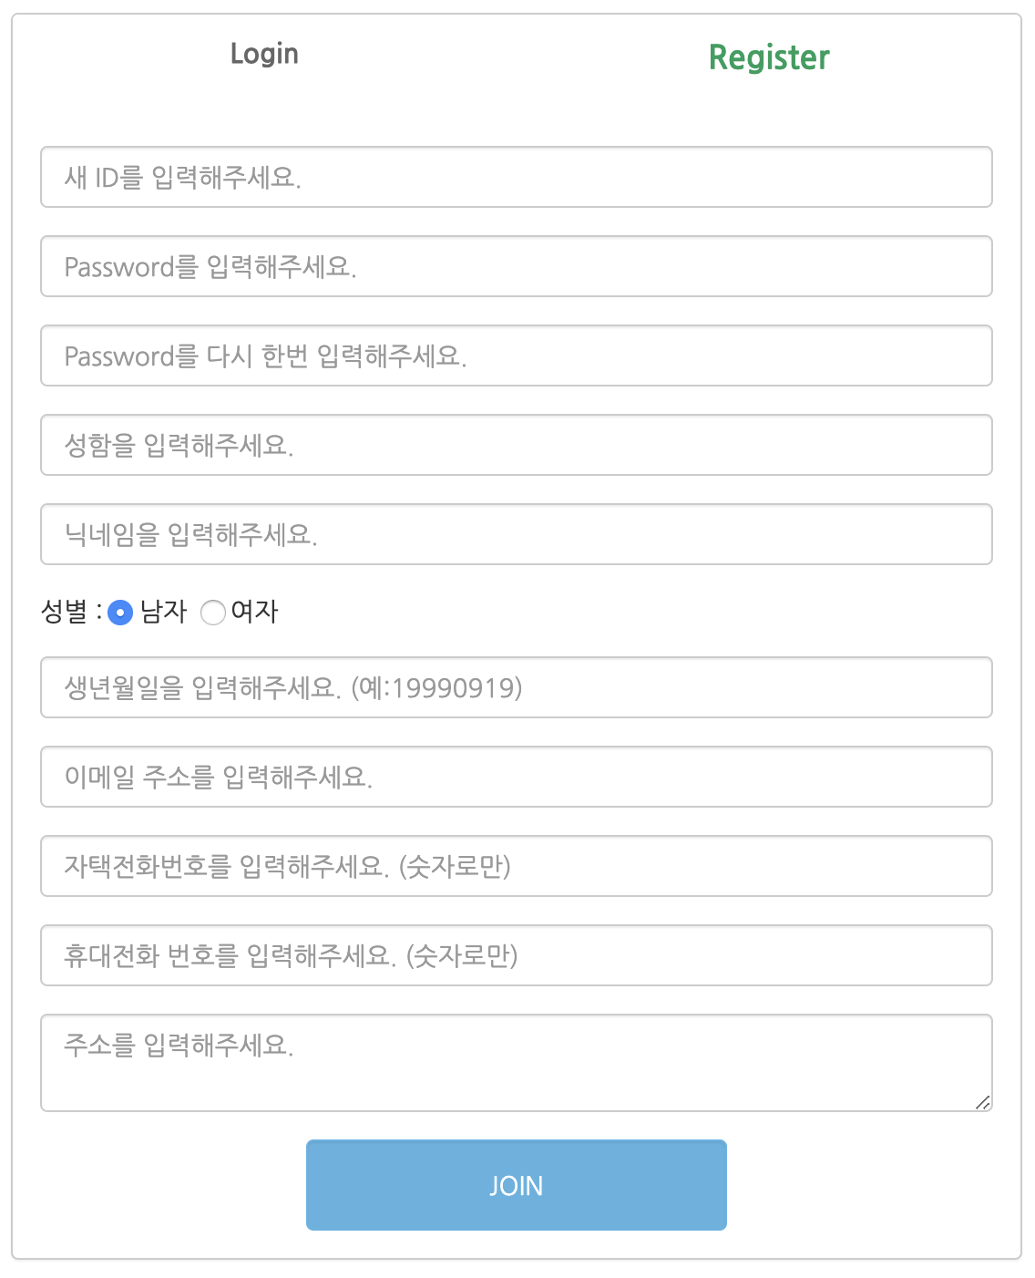

 |  | ① | Register

② | 새 ID를 입력해주세요.

③ | Password를 입력해주세요.

④ | Password를 다시한번 입력해주세요.

⑤ | 성함을 입력해주세요.

⑥ | 닉네임을 입력해주세요.

⑦ | 성별 : | 남자 | 여자

⑧ | 생년월일을 입력해주세요.

⑨ | 이메일 주소를 입력해주세요.

⑩ | 자택 전화번호를 입력해주세요.

11。 | 휴대전화 번호를 입력해주세요.

12。 | 주소를 입력해주세요.

13。 |  |  | JOIN

